상품제안서
써모스 데일리 원터치 텀블러 750ml JNL-754K | 상품코드: F19604

 |  |  |  |  |  |  | 02-412-0044 | www.easy1.co.kr
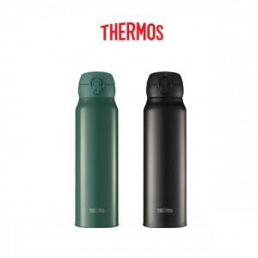

【상세/제작정보】 | <span style="font-size: 24pt;"><b></b></span><span style="font-size: 14pt;"><b>* 레이저인쇄 100개 미만 6만원 부과세별도</b></span><span style="font-size: 24pt;"><div style=""><br></div><div style=""><b><span style="font-size: 14pt;">* 선물포장&nbsp; &nbsp; 100개 미만 4만원 부과세별도</span></b></div><b><br></b><div style=""><b><span style="font-size: 14pt;">* 배송비- 무료배송</span></b></div><b></b></span><span style="font-size: 18pt; color: rgb(0, 0, 0);">​</span>

【인쇄/포장옵션】 | 레이저, 컬러필름인쇄 / 포장지포장

【공급단가】 | 수량 | 50~ | 100~ | 500~ | 1,000~ | 2,000~
*VAT별도 | 단가 | 26,100원 | 25,650원 | 25,200원 | 24,750원 | 24,300원

【상품 URL】 | https://dev.easy1.co.kr:443/src/goods_detail.php?gdno=19604

